Лист1
№ | Название | Шаги воспроизведения | Ожидаемый результат | Фактический результат | Статус | Окружение | Ссылка на баг-репорты
1 | Проверка открытия приложения Почта через боковую панель Яндекс Браузера | 1. Запустить браузер | Браузер запускается | Браузер запускается | PASSED | Яндекс Браузер v.23.1.4.778 (64-bit), Windows 10 v. 1909, разрешение экрана: 1920х1080. | https://docs.google.com/document/d/1CEMoOXFTwlSj0_ZimDFoQKC2cxonRo1FSNrGiImemGs/edit
 |  | 2. Запустить приложение Почта из боковой панели | Приложение запускается в отдельном окне. Окно приложения выглядит так: | Приложение запускает в отдельном окне. Окно приложения выглядит иначе. Баги: 1. Размер окна не соответствует ожидаемому результату, окно шире; 2. Шапка ЯП содержит лишние элементы Продукты, Решения, Тарифы, Купить. Кнопка "Войти в почту" отображается как "Войти" и имеет иной дизайн (баг или обновление Яндекс почты); 3. Текст "Удобная Яндекс Почта с защитой от спама" растянут (баг или обновление Яндекс почты); 4. Кнопки "Начать пользоваться" и "Начать с Премиум" расположены горизонтально, а не вертикально. Кнопка "Начать с Премиум" называется "Подключить за 191 руб/месяц При оплата за год" (баг или обновление Яндекс почты); 5. При открытии окна не отображается иконка приложения Яндекс. | FAILED (bug 1 - 6)
 |  |  | 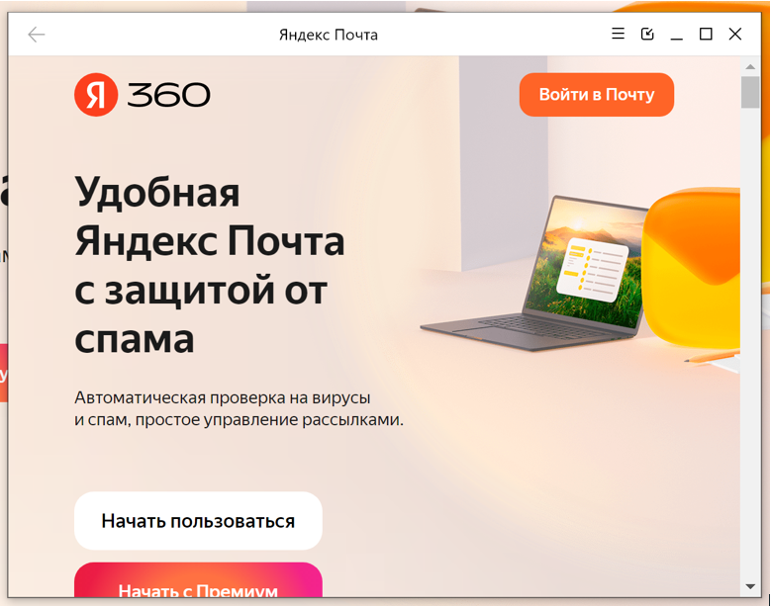
 |  |  |  | 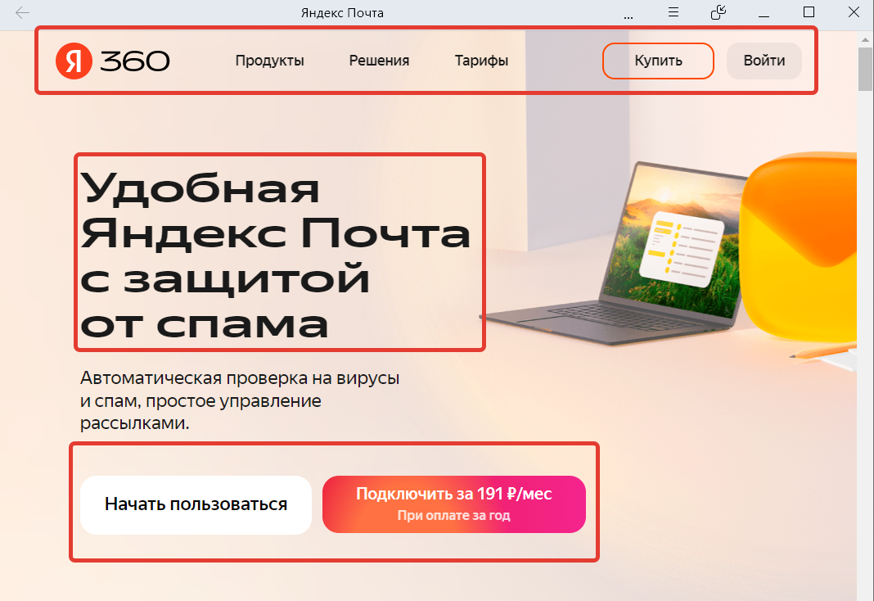
2 | Проверка дополнения приложения Пикабу в боковую панель и работы окна | 1. Запустить браузер | Браузер запускается | Браузер запускается | PASSED
 |  | 2. Нажать на кнопку «+» в боковой панели | Появляется баллун:) | Появляется баллун
 |  | 3. Нажать на кнопку «Добавить сайт как приложение» | Появляется меню добавления приложения | Появляется меню добавления приложения
 |  | 4. Ввести в строку pikabu.ru | Появляются подсказки: | Подсказки появляются
 |  | 5. Выбрать первый вариант и кликнуть на него мышью | Приложение устанавливается, в боковой панели появится его иконка: | Приложение устанавливается, в боковой панели появится его иконка.
 |  | 6. Кликнуть на иконку приложения в боковой панели | Приложение запустилось в отдельном окне | Приложение запустилось в отдельном окне
 |  | 7. Прокликать по всем ссылкам в шапке сайта | Открытие новых страниц происходит внутри окна приложения, а не внутри основного окна браузера | При клике по ссылке Курсы и динамичной рекламе этих курсов рядом в шапке сайта Пикабу, ссылки открываются в основном окне Яндекса. | FAILED (bug-7)
3 | Проверка открытия приложения ВК через боковую панель | 1. Запустить браузер | Браузер запускается | Браузер запускается | PASSED
 |  | 2. В настройках браузера, в разделе Интерфейс, выбрать тему под названием «Прозрачная» | Тема применилась | Тема применилась
 |  | 3. Перейти на сайт https://vk.com/ | Сайт загружается | Сайт загружается
 |  | 4. Нажать на кнопку "Установить приложение" в адресной строке браузера | Появляется балун с выбором режима установки | Появляется балун с выбором режима установки
 |  | 5. Выбрать пункт «Всплывающее окно» | Иконка приложения вылетела из адресной строки и прилетела в боковую панель. | Иконка приложения вылетела из адресной строки и прилетела в боковую панель.
 |  | 6. Кликнуть по иконке Вконтакте в боковой панели | Приложение запускается в виде всплывающего окна и выглядит так: | Приложение запускается в виде всплывающего окна. Всплывающее окно открывается на полуоткрытой форме входа. Реклама Вк для мобильных устройств отсутствует. Если зайти на сайт вк с помощью других браузеров (google chrome, safari) или поиска в яндекс браузере, страница вк открывается так, как показано в ожидаемом результате. Однако, если открыть с помощью приложения в боковой панели, страница выглядит иначе. Я посмотрела с помощью девтулз, почему так происходит, и как я понимаю, дело в том, что заходя через приложение мы переходим по ссылке: https://vk.com/login?u=2&to=L2FsX2ZlZWQucGhw . Чтобы было как на скриншоте с ожидаемого результата нужно прейти по ссылке https://vk.com/ . | FAILED (bug-8)
 |  | 7. Нажать на кнопку со стрелкой в шапке всплывающего окна и переключить отображение в режим «Отдельное окно» | 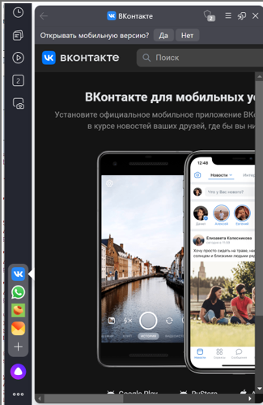 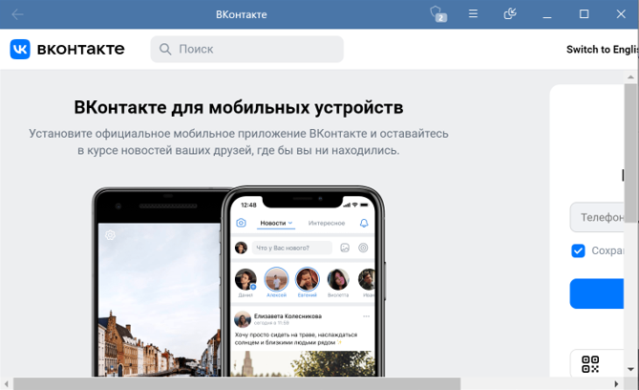 Приложение переключается в режим отдельного окна и выглядит так: | Приложение переключается в режим отдельного окна. Сталкиваемся с проблемой описанной в прошлом ходе.

